ЛСР№12.10
 | Ведомость объемов на установку почтовых ящиков, указательных табличек и нанесения инфографики.
 | "Многоквартирные жилые дома" по адресу: г.Тобольск, 15 микрорайон, участок №22, II этап строительства. Жилой дом ГП-7

№ | № п/п | Наименование затрат | Ед. изм. | Коли-чество |  | Примечание | 2 вариант (судя по дизайн проекту там такой нарисован)
Раздел 1: Установка информационных табличек
 | 1 | Номера квартир на почтовых ящиках (аппликация) | шт | 265.00 |  | Приобретает ООО "Специализированный застройщик "Меридиан Констракшн"
 | 2 | Номера квартир на электрощитки (аппликация) | шт | 265.00
 | 3 | Вывеска адресная с номером дома | шт | 2.00
 | 4 | Вход в подъезд и на ЛК (табличка металлическая) | шт | 1.00
 | 5 | Аппликация 350х200 "Машинное отделение" с рамкой по периметру (наклейка) | шт | 1.00 |  | Буквы и рамка зелёные на белом фоне
 | 6 | Аппликация 350х200 "Электрощитовая" с рамкой по периметру (наклейка) | шт | 1.00 |  | Буквы и рамка красные на белом фоне
 | 7 | Аппликация 350х200 "Вход в подвал" с рамкой по периметру (наклейка) | шт | 1.00 |  | Буквы и рамка чёрные на белом фоне
 | 8 | Табличка 100х100 (знак места ввода заземления здания) (табличка наклейка на алюминиевой композитной панели 3мм) | шт | 5.00 |  | Знак места ввода заземления здания. Треугольник, внутри рисунок (10х10см)Рамка чёрного цвета на жёлтом фоне
 | 9 | Аппликация 150х150 "Направление к эвакуационному выходу по лестнице вниз" (наклейка) | шт | 38.00
 | 10 | Аппликация 350х150 "Направление к эвакуационному выходу налево" (наклейка) | шт | 1.00 |  | Е 03 (ГОСТ Р 12.4.026-2001), размер знака 35х15см, Изображение и рамка белые на зелёном фоне
 | 11 | Аппликация 350х150 "Направление к эвакуационному выходу направо" (наклейка) | шт | 1.00 |  | Е 03 (ГОСТ Р 12.4.026-2001), размер знака 35х15см, Изображение и рамка белые на зелёном фоне
 | 12 | Аппликация 300х100 "Выход на кровлю" | шт | 1 |  | размер знака 30х10см, Изображение и рамка белые на зелёном фоне. (наклейка)
 | 13 | Аппликация 400х300 "Насосная станция водоснабжения" (наклейка) | шт | 1.00 |  | Буквы черные на белом фоне
 | 14 | Аппликация 400х300 "Насосная станция пожаротушения" (наклейка) | шт | 1.00 |  | Буквы красные на белом фоне
 | 15 | Аппликация 300х300 "Ввод теплосетей" наклейка на оцинковке | шт | 1.00 |  | Буквы черные на белом фоне
 | 16 | Табличка металлическая 300х300 "Ввод водопровода"(наклейка на оцинковке) | шт | 1.00 |  | Буквы чёрные на белом фоне
 | 17 | Табличка 300х300 "Ввод эл. кабеля 0,4 кВ" (табличка наклейка на алюминиевой композитной панели 3мм) | шт | 1.00 |  | Буквы чёрные на белом фоне
 | 18 | Табличка металлическая 300х300 "К1-1 "; "К1-2"; "К2-1" с указанием глубины (табличка наклейка на алюминиевой композитной панели 3мм) | шт | 3.00 |  | Буквы чёрные на белом фоне
 | 19 | Табличка металлическая 300х300 "Класс энергетической эффективности" (наклейка на оцинковке) | шт | 1.00 |  | Буквы чёрные на белом фоне
 | 20 | Аппликация 100х100 "Пиктограмма лифта для пожарных" (наклейка) | шт | 1.00
 | 21 | Световое табло "Пожарный гидрант" ДБО 01-1-003 | шт | 1.00 |  | Размер 20х20х4 см.
 | 22 | Аппликация 350х200 "Тепловой пункт" с рамкой по периметру (наклейка) | шт | 1.00
Раздел 2: Установка почтовых ящиков
 | 23 | Ящик почтовый тип "ЯПИ" ПЯ-5 (блок из 5-и секций) (г/ш) 200/350 каждая секция комплектуется индивидуальным замком Полимерно-порошковое покрытие: Цвет корпуса ящика RAL 8019 шагрень, цвет дверей ящиков RAL 9001 шагрень | шт | 23.00 |  |  | 115
 | 24 | Ящик почтовый тип "ЯПИ" ПЯ-6 (блок из 6-и секций) (г/ш) 200/350 каждая секция комплектуется индивидуальным замком Полимерно-порошковое покрытие: Цвет корпуса ящика RAL 8019 шагрень, цвет дверей ящиков RAL 9001 шагрень | шт | 25.00 |  |  | 150
Раздел 3: Наненсение нумерации квартир и этажей
 | 25 | Трафарет "номер этажа" и "список этажей | шт | 19.00 | 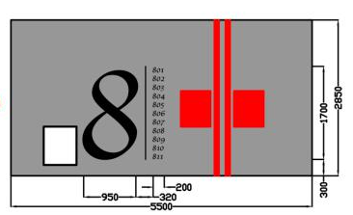
 | 26 | Трафарет "список этажей " | шт | 1.00 | 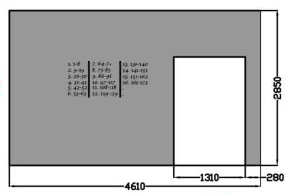 | 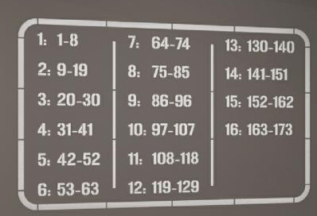

 | Составил:
 | Инженер ПТО ООО "Сибстройальянс"___________________________ Байгазина Т.В.

 | Проверил:
 | Руководитель проекта ООО "Меридиан Констракшн"________________________ Дубенский И.Н.

